Form
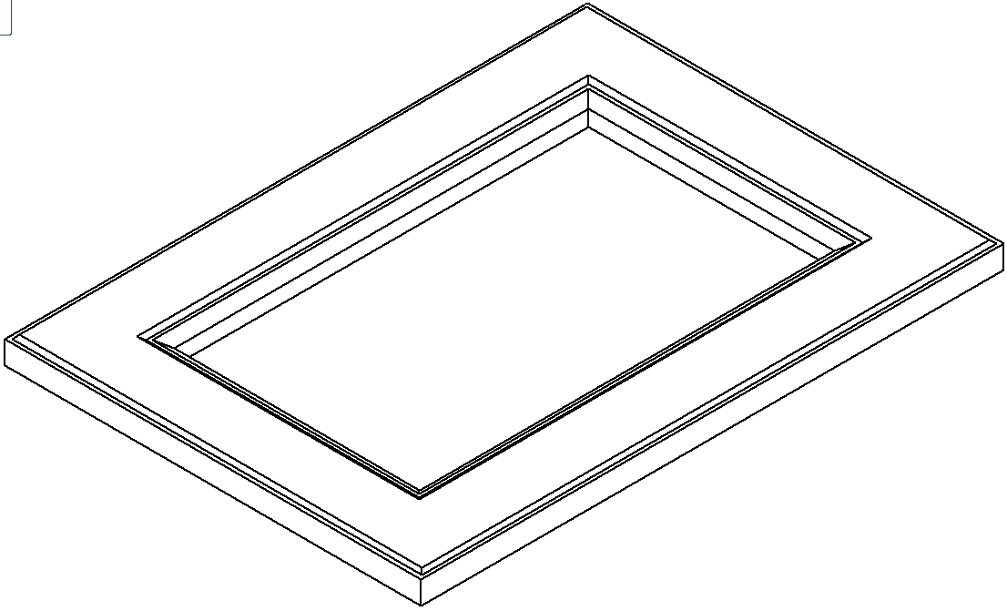
ZAMAWIAJĄCY | Nr. Zamówienia |  | 2 |  | Data | 30.08.2019r.
User |  |  |  |  | Data realizacji | 15.09.2019r.
 | Ilość stron | 2

 | NUMER LAKIERU |  |  | NCS S0300-N |  |  | Półmat

